Cemig GT (Sumário)
RESULTADOS 1T24

Dados operacionais
Dados financeiros

Balanço de energia
Receita Operacional
Balanço Patrimonial - Ativo

Venda da energia por
classe de consumo
Custos e despesas operacionais
Balanço Patrimonial - Passivo

Resultado Financeiro
LAJIDA

Endividamento
Demonstrações dos Resultados

Demonstrações dos
Fluxos de caixa
Investimentos

Balanço de Energia
BALANÇO DE ENERGIA ELETRICA
BALANÇO DE ENERGIA ELÉTRICA

RECURSOS TOTAIS |  | REQUISITOS TOTAIS
4.862 GWh |  | 4.862 GWh
Geração - Centro de Gravidade | 1,820 | Energia Comercializada | 4,862
Cemig | 1,856 | Vendas no ACR e Leilão de ajuste | 680
Perdas Geração Rede Básica | (36) | Contratos Bilaterais | 3,199
 |  | Vendas na CCEE | 938
 |  | Vendas no MRE | 0
Contratos de Compra | 1,701 | Consumo Varejista | 44

Contratos na CCEE | 587

Compra MRE | 754

Venda de energia por classe
VENDA DE ENERGIA POR
CLASSE DE CONSUMO

(Em milhares de Reais)

 | 1T24 |  |  | 1T23
 | MWh | R$ (milhares) | Preço Médio MWh Faturado (R$/MWh) (1) | MWh | R$ (milhares) | Preço Médio MWh Faturado (R$/MWh) (1)
Industrial | 1,929,334 | 564,173 | 292.42 | 2,883,714 | 889,170 | 308.34
Comercial | 1,016,555 | 260,830 | 256.58 | 956,466 | 246,665 | 257.89
Rural | 7,389 | 1,883 | 254.84 | 3,410 | 1,022 | 299.71
Subtotal | 2,953,278 | 826,886 | 279.99 | 3,843,590 | 1,136,857 | 295.78
Fornec. não faturado, líquido | - | (89,409) | - | - | (31,694) | -
 | 2,953,278 | 737,477 | 249.71 | 3,843,590 | 1,105,163 | 295.78
Suprim. outras concessionárias | 2,229,476 | 460,653 | 206.62 | 2,488,264 | 505,322 | 203.08
Suprim. não faturado líquido | - | (32,030) | - | - | (29,625) | -
Total | 5,182,754 | 1,166,100 | 225.00 | 6,331,854 | 1,580,860 | 259.35

(1) O preço médio não inclui a receita de fornecimento não faturado.

Receita
RECEITA OPERACIONAL

(Em milhares de Reais)

 | 1T24 | 1T23
Fornecimento bruto de energia elétrica | 1,166,100 | 1,580,860
Receita de transmissão
Receita de operação e manutenção | 162,173 | 174,253
Receita de construção | 59,917 | 39,404
Remuneração financeira do ativo de contrato da transmissão | 149,137 | 174,875
Receita de atualização da bonificação pela outorga | 128,625 | 134,764
Transações com energia na CCEE | 27,716 | 22,565
Receita de indenização da geração | 21,434 | 22,477
Outras receitas | 33,797 | 26,222
Tributos e encargos incidentes sobre as receitas | (345,786) | (419,380)
Total | 1,403,113 | 1,756,040

Custos e Despesas
CUSTOS E DESPESAS OPERACIONAIS

(Em milhares de Reais)

 | 1T24 | 1T23
Energia elétrica comprada para revenda | 341,132 | 682,196
Encargos de uso da rede básica de transmissão | 72,850 | 63,326
Custo de construção | 25,686 | 26,833
Pessoal | 83,299 | 85,779
Participação dos empregados no resultado | 9,028 | 9,512
Obrigações Pós-emprego | 29,493 | 12,766
Materiais | 5,503 | 3,458
Serviços de terceiros | 56,373 | 52,547
Depreciação e amortização | 83,592 | 81,145
Provisões para contingências | 12,691 | 9,375
Perdas de créditos esperadas | (3,557) | (75)
Opção de venda - SAAG | - | 32,755
Perda por redução ao valor recuperável | 22,958 | 46,126
Outros custos e despesas | (2,606) | 12,538
Ganho na alienação de ativos | (42,989) | (30,487)
TOTAL | 693,453 | 1,087,794

Resultado Financeiro
RESULTADO FINANCEIRO

(Em milhares de Reais)
 | 1T24 | 1T23
RECEITAS FINANCEIRAS
Renda de aplicação financeira | 24,234 | 53,541
Acréscimos moratórios sobre venda de energia | 915 | 6,411
Variação monetária | 11,629 | 3,699
Variação monetária/depósitos vinculados a litígios | 2,597 | 1,920
Variações cambiais de empréstimos | - | 103,814
Ganhos com inst. financeiros derivativos | 42,032 | -
Outras | 2,142 | 6,567
PIS/Pasep e Cofins sobre receitas financeiras | (1,682) | (2,693)
 | 81,867 | 173,259
DESPESAS FINANCEIRAS
Encargos de empréstimos e debêntures | (81,321) | (137,619)
Amortização dos custos de transação | (548) | (2,107)
Variação monetária – Forluz | (553) | (1,868)
Variação monetária – Empréstimos e debêntures | (5,066) | (6,522)
Variações monetárias | (1,999) | 1,132
Variações cambiais de empréstimos | (59,034) | -
Perdas com instrumentos financeiros derivativos | - | (12,725)
Variação monetária de arrendamento | (1,872) | (1,588)
Outras | (226) | (6,150)
 | (150,619) | (167,447)
RESULTADO FINANCEIRO LÍQUIDO | (68,752) | 5,812

Endividamento
ENDIVIDAMENTO

(Em milhares de Reais)
Amortização da dívida | 2024 | 2025 | 2026 | 2027 | 2028 | 2029 em diante | Total
Moedas
Dólar Norte Americano | 1,970,294 | - | - | - | - | - | 1,970,294
Total por moedas | 1,970,294 | - | - | - | - | - | 1,970,294
IPCA | 6,602 | - | - | - | - | 320,189 | 326,791
CDI | 23,858 | 233,334 | 233,333 | 233,333 | - | - | 723,858
Total por Indexadores | 30,460 | 233,334 | 233,333 | 233,333 | - | 320,189 | 1,050,649
(-) Custos de transação | (767) | (1,079) | (1,079) | (1,079) | - | (1,523) | (5,527)
(+/-) Recursos antecipados | (1,354) | - | - | - | - | - | (1,354)
Total geral | 1,998,633 | 232,255 | 232,254 | 232,254 | - | 318,666 | 3,014,062

(Em milhares de Reais)
Financiadores | Vencimento principal | Encargos financeiros anuais | Moedas | 2024-03-31 |  |  | 2023-12-31
 |  |  |  | Circulante | Não circulante | Total | Total
MOEDA ESTRANGEIRA
Eurobonds | 2024 | 9.25% | USD | 1,970,294 | - | 1,970,294 | 1,856,920
(-) Custos de transação |  |  |  | (767) | - | (767) | (1,032)
(+/-) Recursos antecipados |  |  |  | (1,354) | - | (1,354) | (1,795)
Total de empréstimos |  |  |  | 1,968,173 | - | 1,968,173 | 1,854,093

Debêntures - 9ª Emissão - 1ª Série | 2027 | CDI + 1,33% | R$ | 23,858 | 700,000 | 723,858 | 703,092
Debêntures - 9ª Emissão - 2ª Série | 2029 | IPCA + 7,6245% | R$ | 6,602 | 320,189 | 326,791 | 315,950
(-) Custos de transação |  |  |  | - | (4,760) | (4,760) | (5,042)
Total de debêntures |  |  |  | 30,460 | 1,015,429 | 1,045,889 | 1,014,000
Total geral |  |  |  | 1,998,633 | 1,015,429 | 3,014,062 | 2,868,093

Investimentos
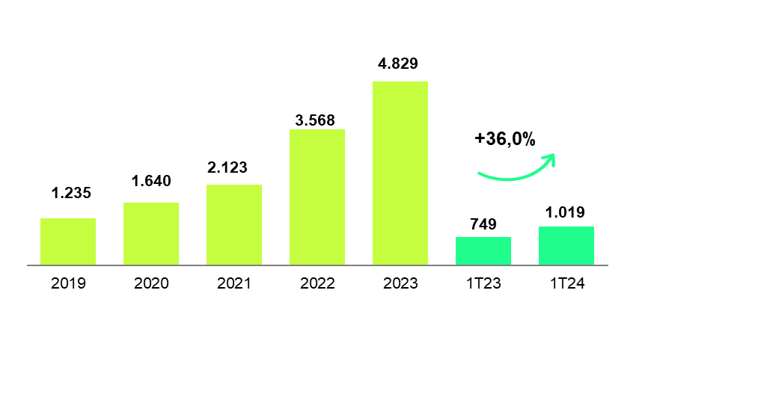
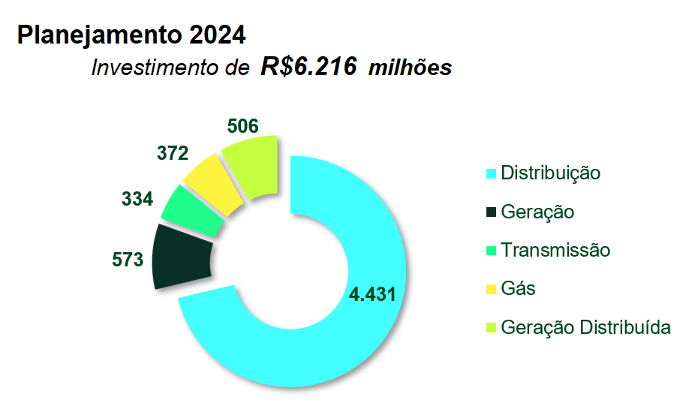
INVESTIMENTOS

(Em milhões de Reais)
Descrição | Realizado
 | 2024
Geração | 27

Transmissão | 28

Distribuição | 881

Holding | 83
Gás | 38
Geração Distribuída | 45
TOTAL | 1,019

Investimentos realizados

BP (Ativo)
BALANÇOS PATRIMONIAIS ATIVO

(Em milhares de Reais)
 | 2024-03-31 | 2023-12-31
CIRCULANTE
Caixa e equivalentes de caixa | 199,059 | 361,954
Títulos e valores mobiliários | 1,016,027 | 575,564
Consumidores e revendedores | 497,110 | 654,596
Concessionários - transporte de energia | 137,236 | 135,302
Tributos compensáveis | 38,938 | 44,609
Imposto de renda e contribuição social a recuperar | 228,495 | 427,108
Dividendos a receber | 88,246 | -
Ativo financeiro da concessão | 325,711 | 320,444
Ativos de contrato | 851,637 | 841,371
Instrumentos financeiros derivativos | 410,083 | 368,051
Outros ativos | 121,547 | 115,810
 | 3,914,089 | 3,844,809

Ativos classificados como mantidos para venda | 1,118,565 | 57,866

TOTAL DO CIRCULANTE | 5,032,654 | 3,902,675

NÃO CIRCULANTE
Realizável a longo prazo
Títulos e valores mobiliários | 37,691 | -
Consumidores e revendedores | 2,830 | 2,257
Imposto de renda e contribuição social diferidos | 9,485 | 9,895
Tributos compensáveis | 52,073 | 49,249
Imposto de renda e contribuição social a recuperar | 118,401 | 103,044
Depósitos vinculados a litígios | 179,672 | 179,089
Outros ativos | 71,265 | 63,619
Ativo financeiro da concessão | 3,548,740 | 3,494,644
Ativos de contrato | 3,776,827 | 3,806,678
Investimentos | 1,634,622 | 2,883,337
Imobilizado | 3,015,164 | 3,035,656
Intangível | 824,202 | 859,086
Direito de uso | 72,688 | 75,384
TOTAL DO NÃO CIRCULANTE | 13,343,660 | 14,561,938
TOTAL DO ATIVO | 18,376,314 | 18,464,613

BP (Passivo)
BALANÇOS PATRIMONIAIS PASSIVO

(Em milhares de Reais)
 | 2024-03-31 | 2023-12-31
CIRCULANTE
Empréstimos e debêntures | 1,998,633 | 1,858,013
Fornecedores | 263,758 | 474,756
Imposto de renda e contribuição social | 19,994 | 19,513
Impostos, taxas e contribuições | 172,666 | 170,796
Encargos regulatórios | 109,211 | 113,258
Obrigações pós-emprego | 60,770 | 71,026
Juros sobre capital próprio e dividendos a pagar | 1,380,595 | 1,565,563
Salários e encargos sociais | 55,319 | 58,466
Passivo de arrendamentos | 11,028 | 15,765
Outros passivos | 194,015 | 204,176
TOTAL DO CIRCULANTE | 4,265,989 | 4,551,332

NÃO CIRCULANTE
Empréstimos e debêntures | 1,015,429 | 1,010,080
Imposto de renda e contribuição social diferidos | 930,912 | 869,579
Impostos, taxas e contribuições | 347,121 | 351,528
Encargos regulatórios | 6,445 | 4,564
Obrigações pós-emprego | 1,062,633 | 1,050,844
Provisões para contingências | 431,421 | 423,574
Passivo de arrendamentos | 70,653 | 67,450
Outros passivos | 89,513 | 89,016
TOTAL DO NÃO CIRCULANTE | 3,954,127 | 3,866,635
TOTAL DO PASSIVO | 8,220,116 | 8,417,967

PATRIMÔNIO LÍQUIDO
Capital social | 5,473,724 | 5,473,724
Reservas de lucros | 4,510,298 | 4,733,233
Ajustes de avaliação patrimonial | (168,055) | (160,311)
Lucros acumulados | 340,231 | -
TOTAL DO PATRIMÔNIO LÍQUIDO | 10,156,198 | 10,046,646
TOTAL DO PASSIVO E DO PATRIMÔNIO LÍQUIDO | 18,376,314 | 18,464,613
 | - | -
 | - | -
 | - | -
 | - | -

LAJIDA
LAJIDA

Lajida 1T24 – R$ milhões | Geração | Transmissão | Comercialização | Participações | Total
Lucro líquido do período | 372,261 | 129,598 | 50,145 | (58,198) | 493,806
+ Despesa de Imposto de Renda e Contribuição Social correntes e diferidos | 73,033 | 34,221 | 22,130 | 25,359 | 154,743
+ Resultado financeiro líquido | 27,802 | 16,693 | (7,449) | 31,706 | 68,752
+ Depreciação e amortização | 83,584 | 2 | 6 | - | 83,592
Lajida conforme “Resolução CVM 156” | 556,680 | 180,514 | 64,832 | (1,133) | 800,893
Efeitos não recorrentes e não caixa
- Ganho na alienação de investimento | (42,989) | - | - | - | (42,989)
- Remensuração passivo de pós-emprego | 22,958 | - | - | - | 22,958
= Lajida ajustado | 536,649 | 180,514 | 64,832 | (1,133) | 780,862

Lajida 1T23 – R$ milhões | Geração | Transmissão | Comercialização | Participações | Total
Lucro líquido do período | 348,917 | 153,445 | 55,592 | 51,549 | 609,503
+ Despesa de Imposto de Renda e Contribuição Social correntes e diferidos | 100,990 | 35,140 | 16,970 | (19,039) | 134,061
+ Resultado financeiro líquido | (12,517) | 877 | (15,528) | 21,356 | (5,812)
+ Depreciação e amortização | 81,140 | 1 | 4 | - | 81,145
Lajida conforme “Resolução CVM 156” (1) | 518,530 | 189,463 | 57,038 | 53,866 | 818,897
Efeitos não recorrentes e não caixa
- Ganho na alienação de investimento | - | - | - | (55,391) | (55,391)
- Remensuração passivo de pós-emprego | (10,679) | (6,600) | (1,512) | (2,032) | (20,823)
+ Perda por redução ao valor recuperável | 46,126 | - | - | - | 46,126
= Lajida ajustado (2) | 553.977 | 182,863 | 55,526 | (3,557) | 788,809

DRE
DEMONSTRAÇÕES DOS RESULTADOS

(Em milhares de Reais, exceto resultado por ação)
 | 1T24 | 1T23
RECEITA LÍQUIDA | 1,403,113 | 1,756,040

CUSTOS
Custos com energia elétrica | (413,982) | (745,522)
Custos de construção | (25,686) | (26,833)
Custos de operação | (229,522) | (208,742)
 | (669,190) | (981,097)

LUCRO BRUTO | 733,923 | 774,943

DESPESAS
Perdas de créditos esperadas | 3,557 | 75
Despesas gerais e administrativas | (40,244) | (29,569)
Outras despesas, líquidas | 12,424 | (77,203)
 | (24,263) | (106,697)

Resultado de equivalência patrimonial | 7,641 | 69,506
Resultado antes do resultado financeiro e tributos sobre o lucro | 717,301 | 737,752

Receitas financeiras | 81,867 | 173,259
Despesas financeiras | (150,619) | (167,447)
Resultado antes do imposto de renda e contribuição social | 648,549 | 743,564

Imposto de renda e contribuição social correntes | (93,000) | (129,177)
Imposto de renda e contribuição social diferidos | (61,743) | (4,884)
 | (154,743) | (134,061)

LUCRO LÍQUIDO DO PERÍODO | 493,806 | 609,503
Resultado básico e diluído por ação – R$ | 0.17 | 0.21

DFC
DEMONSTRAÇÕES DOS FLUXOS DE CAIXA

(Em milhares de Reais)
 | Jan a Mar/2024 | Jan a Mar/2023
FLUXO DE CAIXA DAS ATIVIDADES OPERACIONAIS
Lucro líquido do período | 493,806 | 609,503
AJUSTES:
Depreciação e amortização | 83,592 | 81,145
Baixas de valor residual líquido de ativos financeiros da concessão, ativos de contrato, imobilizado e intangível | 2,502 | 3,722
Repactuação do risco hidrológico – Lei 14.052/20 | -363 | -
Ajuste na expectativa do fluxo de caixa dos ativos financeiros e de contrato da concessão | -333,427 | -344,687
Equivalência patrimonial | -7,641 | -69,506
Ajuste referente à desvalorização em investimentos | - | 30,086
Provisão para redução ao valor recuperável de ativos | 17,751 | 46,126
Juros e variações monetárias | 62,293 | 90,870
Variação cambial de empréstimos | 59,034 | -103,814
Ganho na alienação de ativos | -42,989 | -30,487
Amortização do custo de transação de empréstimos | 548 | 2,107
Imposto de renda e contribuição social corrente e diferido | 154,743 | 134,061
Provisões para contingências e perdas de créditos esperadas | 9,134 | 9,300
Variação do valor justo de instrumentos financeiros derivativos | -42,032 | 12,725
Variação do valor justo de instrumentos financeiros - Opção de venda | - | 32,755
Obrigações pós-emprego | 30,046 | 14,634
Outros | 2,417 | 3,552
 | 489,414 | 522,092
(Aumento) redução de ativos
Consumidores, revendedores e concessionários de transporte de energia | 158,536 | 127,424
Tributos compensáveis | 2,956 | 11,568
Imposto de renda e contribuição social a recuperar | 111,518 | 7,285
Depósitos vinculados a litígios | 2,014 | 221
Dividendos recebidos | 3,725 | -
Ativos financeiros da concessão e ativos de contrato | 287,019 | 221,948
Outros | -18,160 | -32,781
 | 547,608 | 335,665
Aumento (redução) de passivos
Fornecedores | -210,998 | -149,363
Impostos, taxas e contribuições | -22,888 | -30,943
Salários e contribuições sociais | -3,147 | -7,315
Encargos regulatórios | -2,166 | -8,458
Contribuições pagas de pós-emprego | -28,513 | -26,717
Provisões para contingências pagas | -4,844 | -8,530
Outros | -11,155 | 10,156
 | -283,711 | -221,170
Caixa gerado pelas atividades operacionais | 753,311 | 636,587

Juros recebidos | 19,023 | 50,170
Imposto de renda e contribuição social pagos | -20,781 | -150,457
Juros pagos de arrendamentos | -130 | -106
CAIXA LÍQUIDO GERADO PELAS ATIVIDADES OPERACIONAIS | 751,423 | 536,194

FLUXO DE CAIXA DAS ATIVIDADES DE INVESTIMENTO
Aportes em investimentos | -656 | -540
Alienação de ativos | 100,886 | 30,487
Redução de capital em investida | 46,476 | -
Em Imobilizado | -35,409 | -91,106
Em Intangível | -3,404 | -3,010
Aplicações em Títulos e Valores Mobiliários | -1,228,657 | -1,285,960
Resgates de Títulos e Valores Mobiliários | 754,849 | 1,349,375
CAIXA LÍQUIDO CONSUMIDO PELAS ATIVIDADES DE INVESTIMENTO | -365,915 | -754

FLUXO DE CAIXA DAS ATIVIDADES DE FINANCIAMENTO
Juros sobre capital próprio e dividendos pagos | -545,024 | -500,000
Pagamentos de arrendamentos | -3,379 | -2,709
CAIXA LÍQUIDO CONSUMIDO PELAS ATIVIDADES DE FINANCIAMENTO | -548,403 | -502,709

VARIAÇÃO LÍQUIDA DE CAIXA E EQUIVALENTES DE CAIXA | -162,895 | 32,731
Caixa e equivalentes de caixa no início do exercício | 361,954 | 292,980
CAIXA E EQUIVALENTES DE CAIXA NO FINAL DO PERÍODO | 199,059 | 325,711

